LEGENDE
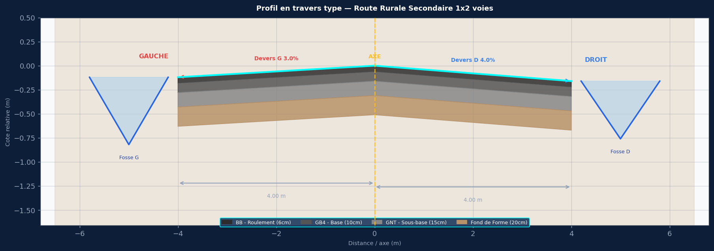

SPECIFICATIONS DU PROJET
Titre : Route Rurale Secondaire 1x2 voies
Devers : G:3.0% | D:4.0%
Largeurs : 2×3.0m voies + 1.0m accotement
Pente long. : 2.0%
Cote axe Z0 : 85.750 m NGF
PK debut/fin : 0+000 / 0+500
Pas PK : 25 m

COUCHES DE CHAUSSEE
BB 5cm / GNT 20cm / Fond de Forme 25cm

ASSAINISSEMENT GAUCHE — Fosse G
Fosse ouvert triangulaire G — fond 0.60m

ASSAINISSEMENT DROIT — Fosse D
Fosse ouvert triangulaire D — fond 0.50m

COLONNES COTE_GAUCHE
PK
AXE_BB
AXE_GNT
AXE_Fond
G_BB_Roul
G_GNT_Base
G_Fond_Forme
G_Fond_Fosse
G_Berge_Fosse
G_Bord_Propriete
COLONNES COTE_DROIT
PK
AXE_BB
AXE_GNT
AXE_Fond
D_BB_Roul
D_GNT_Base
D_Fond_Forme
D_Fond_Fosse
D_Berge_Fosse
D_Bord_Propriete

